目次
2026.7保証統計情報

 | ★お役立ち情報・INFORMATION・セミナー情報

 | 1.金融機関店舗別保証承諾額ベスト100

 | 2.金融機関店舗別保証債務残高ベスト100

 | 3.保証状況

 | 4.金額別、期間別保証状況

 | 5.資金使途別、新規・継続別、業種別保証状況


 | 6.制度別保証状況

 | 7.金融機関別保証状況

 | 8.市町村制度別保証状況

 | 9.市町村別保証状況
千葉県信用保証協会
イメージキャラクター
「モ～スケ」

★お役立ち情報
★お役立ち情報 |  | 2026.7保証統計情報
保証制度紹介パンフレット「保証制度Ｎａｖｉ」のご案内

当協会の主だった保証制度を掲載した「保証制度Ｎａｖｉ」パンフレットの改訂を行いました。
県内中小企業・小規模企業者に保証付融資を提案する際等の、ツールとしてご活用ください。
本パンフレットはペーパーレス化推進の観点より、紙媒体でなく、電子媒体（ＰＤＦ版）で作成しております。以下のQRコードの当協会ホームページよりご確認ください。

保証制度Ｎａｖｉはこちら▶▶▶

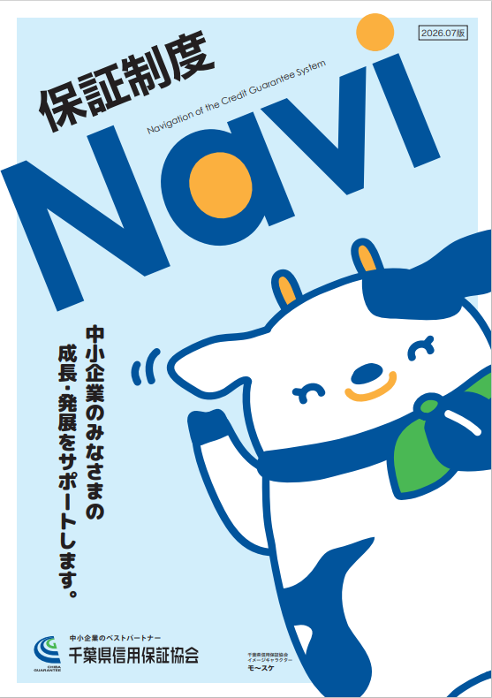
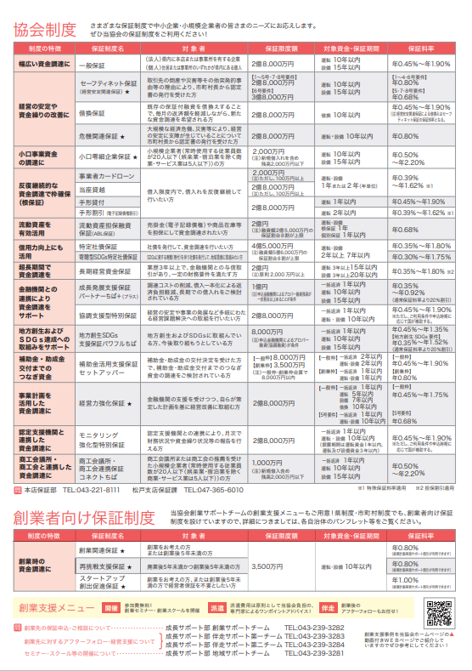

 | ■お問い合わせ先 企画部 企画統括課 ℡：043-221-8185

★INFORMATION(1)
★INFORMATION(1) |  | 2026.7保証統計情報
中東情勢の不安定化に伴う千葉県制度セーフティネット資金
「一般枠（知事特認）」の取扱い開始について

千葉県より中東情勢の不安定化により、経営に影響を受けている中小企業者の資金繰りを支援するため、既存のセーフティネット資金「一般枠」の融資対象者に「知事が特に必要と認める者（知事特認）」として「中東情勢の不安定化の影響を受けた中小企業者」が新たに追加され、融資要件が緩和されました。
これに伴い、令和８年７月１０日からのセーフティネット資金「一般枠（知事特認）」の取扱いについて、下記のとおりお知らせいたします。

１．概要
セーフティネット資金「一般枠」の融資対象者の追加となります。融資条件は既存のセーフティネット資金「一般枠」と同様で、追加された融資対象者の融資要件は「中東情勢の不安定化の影響を受けた中小企業者」で、融資要件は添付資料の「申告書『セーフティネット資金（一般枠：中東情勢の不安定化）』」にて、確認をお願いいたします。
２．保証料補助について
既存のセーフティネット資金「一般枠」と同様、小規模企業者を対象に保証料率の1.15％を超える部分に相当する保証料が全額補助されます。
３．必要書類について
今般の融資対象者の追加に伴い、以下の「申告書『セーフティネット資金（一般枠：中東情勢の不安定化）』」が制定されました。
書式につきましては、当協会ホームページトップ画面「各種書式のダウンロード」→「保証部門」→９．その他県制度を申込される場合の主な付属書類よりダウンロードをお願いいたします。
４．取扱期間
令和８年７月１０日から令和９年３月３１日までに当協会が保証申込受付したものとなります。

書式はこちら▶▶▶



 | ■お問い合わせ先 企画部 企画統括課 ℡：043-221-8185

★INFORMATION(2)
★INFORMATION(2) |  |  | 2026.7保証統計情報
全東信の破産手続開始に伴う特別相談窓口を設置しています

株式会社全東信の破産手続開始により、中小企業・小規模事業者の皆さまの経営に支障が生じる可能性がありますので、下記の通り特別相談窓口を設置しました。
経営上のお悩み等がございましたら、当協会にご相談ください。

 | ■営業時間内のご相談はこちらへ
 | 設置場所 | 本店（保証部 保証第一課・保証第二課） 千葉市中央区中央4-17-8（千葉県自治会館2F） ℡：043-221-8111 幕張サポートセンター 千葉市美浜区中瀬1-3（幕張テクノガーデンB棟23F） ℡：043-239-3281 松戸支店（保証課） 松戸市本町7-10（ちばぎんビル4F） ℡：047-365-6010

 | 受付時間 | 平日 9：00～17：00

 | ■営業時間外のご相談はこちらへ
 | 設置場所 | 右記QRのフォームに入力ください

 | 留意事項 | 翌営業日以降に当協会よりご連絡させていただきます。

★INFORMATION(3)
★INFORMATION(3) |  | 2026.7保証統計情報
株式会社全東信に係る経営安定関連保証１号（連鎖倒産防止）
の取扱い開始について

令和８年７月３１日に指定告示された株式会社全東信の破産手続開始の影響を受ける事業者を対象とした経営安定関連保証１号について、下記のとおりお知らせします。

１．指定期間について
指定期間：令和８年７月６日から令和９年７月５日まで
２．認定要件について
（１）認定申請時点において、指定事業者に対し５０万円以上の売掛金（役務の提供による営業収益で未収のものを含む。）債権又は前渡金返還請求権を有すること。
（２）認定申請時点において、指定事業者に対し５０万円未満の売掛金（役務の提供による営業収益で未収のものを含む。）債権又は前渡金返還請求権しか有していない が、当該指定事業者との取引依存度が２０％以上であること。
３．認定書について
認定書に記載された期間内に金融機関又は保証協会に保証申込を行う必要があります。事前内定の本申込についても同様ですので、ご注意ください。

 | ■お問い合わせ先 企画部 企画統括課 ℡：043-221-8185

★セミナー情報(1)
★セミナー情報(1) |  |  | 2026.7保証統計情報
ＩＴセミナーの募集を開始しました

ITツールの活用に興味のある事業者を対象としたセミナーを開催します。ITツールの活用方法を理解し、自社に最適なツール導入のステップを学ぶことができます。
「どのツールを選べばよいか」、「導入で失敗しないためのポイント」を明確にし、参加者の皆様が導入の第一歩を踏み出せるような講義となっておりますので、ぜひご参加ください。

 | 会場 | 幕張テクノガーデン CB棟3階 大会議室
 | 費用 | 無料
 | 定員 | ５０名（先着順）
 | 日時 | 令和8年8月25日（火）13時30分～16時30分
 | 申込期間 | 令和8年7月13日（月）～ 令和8年8月24日（月）正午
 | 申込方法 | 下記QRコードからお申込ください（WEB申込限定）。
申込はこちら▶▶▶
チラシはこちら▶▶▶

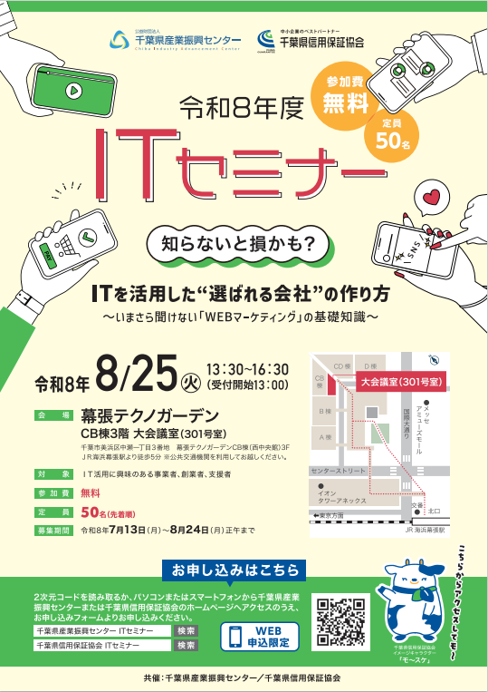
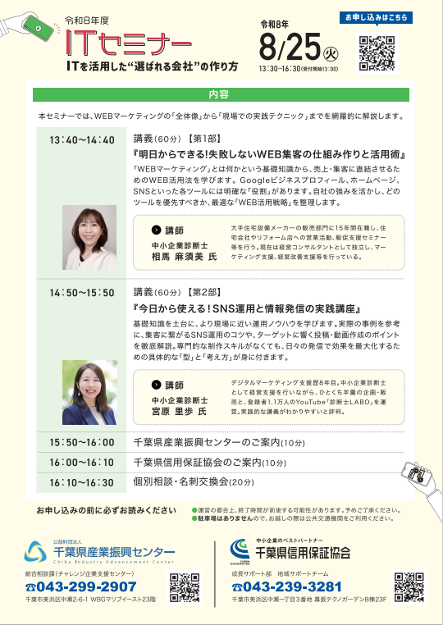

 | ■お問い合わせ先 成長サポート部 地域サポートチーム ℡：043-239-3281

★セミナー情報(2)
★セミナー情報(2) |  |  | 2026.7保証統計情報
女性創業者交流会の募集を開始しました

千葉県内で創業を予定している女性や千葉県内の女性創業者を対象とした交流会を開催いたします。女性創業者同士の交流の輪を広げるほか、創業前後の悩みや不安の解決に向けたヒントやアドバイスを共有することができます。また、実際に起業した女性創業者による講演も予定しておりますので、ぜひご参加ください。

 | 会場 | ホテルスプリングス幕張 本館３階 クリスタルⅠ
 | 費用 | 無料
 | 定員 | ３０名（先着）
 | 日時 | 令和8年9月8日（火）13：00～16：00
 | 申込期間 | 令和8年7月24日（金）～ 令和8年8月31日（月）正午
 | 申込方法 | 下記QRコードからお申込ください
申込はこちら▶▶▶
チラシはこちら▶▶▶


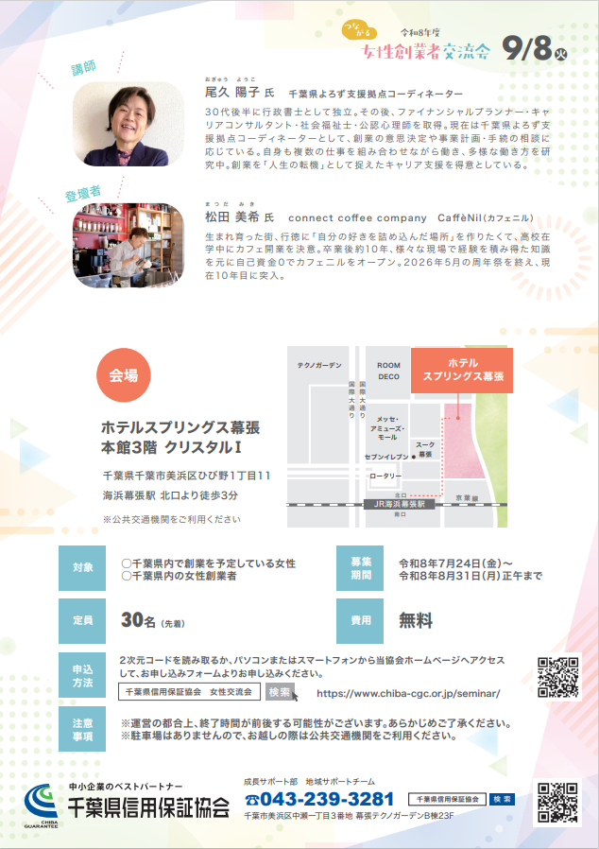

 | ■お問い合わせ先 成長サポート部 地域サポートチーム ℡：043-239-3281

